Аркуш1
 |  |  |  |  |  |  | Варіант 6

 |  |  |  |  |  |  | студент 114 групи, Горбан Олександр

x | 1 | 4 | 8 | 9 | 12 | 13
P(x) | 0.13 | 0.17 | 0.2 | 0.3 | 0.18 | 0.02
x^2 | 1 | 16 | 64 | 81 | 144 | 169
X*P(X) = | 0.13 | 0.68 | 1.6 | 2.7 | 2.16 | 0.26 |  |  | M(X) = | 7.53
P(X)*x^2 | 0.13 | 2.72 | 12.8 | 24.3 | 25.92 | 3.38 |  |  | M(X^2) = | 69.25
 |  |  |  |  |  |  |  |  | D(X) = | 12.5491
1
0,98
 |  |  |  |  |  |  |  |  | sigma(X)= | 3.5424708891
1 4 8 9 12 13
0,13
0,3
 | 0 | X<=0
 | 0.13 | 1<X<=4
F(X)= | 0.3 | 4<X<=8
0,8
 | 0.5 | 8<X<=9
 | 0.8 | 9<X<=12
 | 0.98 | 12<X<=13
0,5
 | 1 | X>13

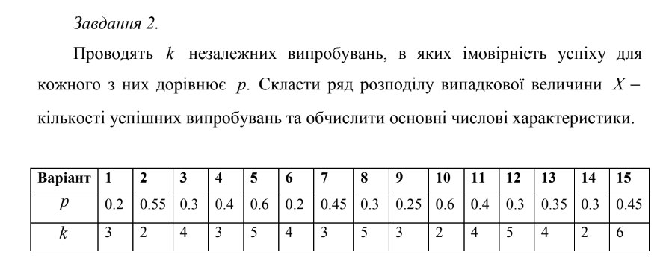

6 варіант

 | світлофорів | 4
 | P | 0.2

X | 0 | 1 | 2 | 3 | 4
P(X) | 0.4096 | 0.4096 | 0.1536 | 0.0256 | 0.0016 |  | 1
X^2 | 0 | 1 | 4 | 9 | 16 |  | M(X) = | 0.8
 |  |  |  |  |  |  | M(X^2)= | 1.28
 |  |  |  |  |  |  | D(X) = | 0.64
 |  |  |  |  |  |  | Sigma(X)= | 0.8
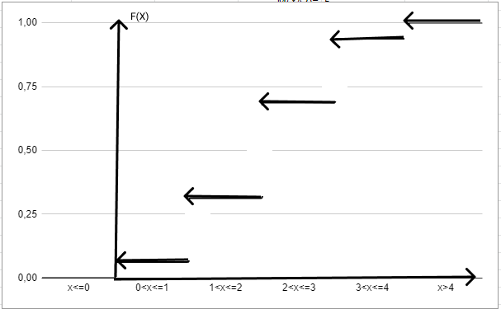
 | 0 | x<=0
 | 0.4096 | 0<x<=1
 | 0.8192 | 1<x<=2
F(X) | 0.9728 | 2<x<=3
 | 0.9984 | 3<x<=4
 | 1 | x>4

 | кидань | 2
 | P | 0.4

X | 0 | 1 | 2
P(X) | 0.36 | 0.48 | 0.16 |  |  |  | 1
X^2 | 0 | 1 | 4 |  |  |  | M(X) = | 0.8
 |  |  |  |  |  |  | M(X^2)= | 1.12
 |  |  |  |  |  |  | D(X) = | 0.48
 |  |  |  |  |  |  | Sigma(X)= | 0.69282032303
 | 0 | x<=0
F(X)/X
 | 0.36 | 0<x<=1
 | 0.84 | 1<x<=2
F(X) | 1 | x>2

